④ トレンドグラフ
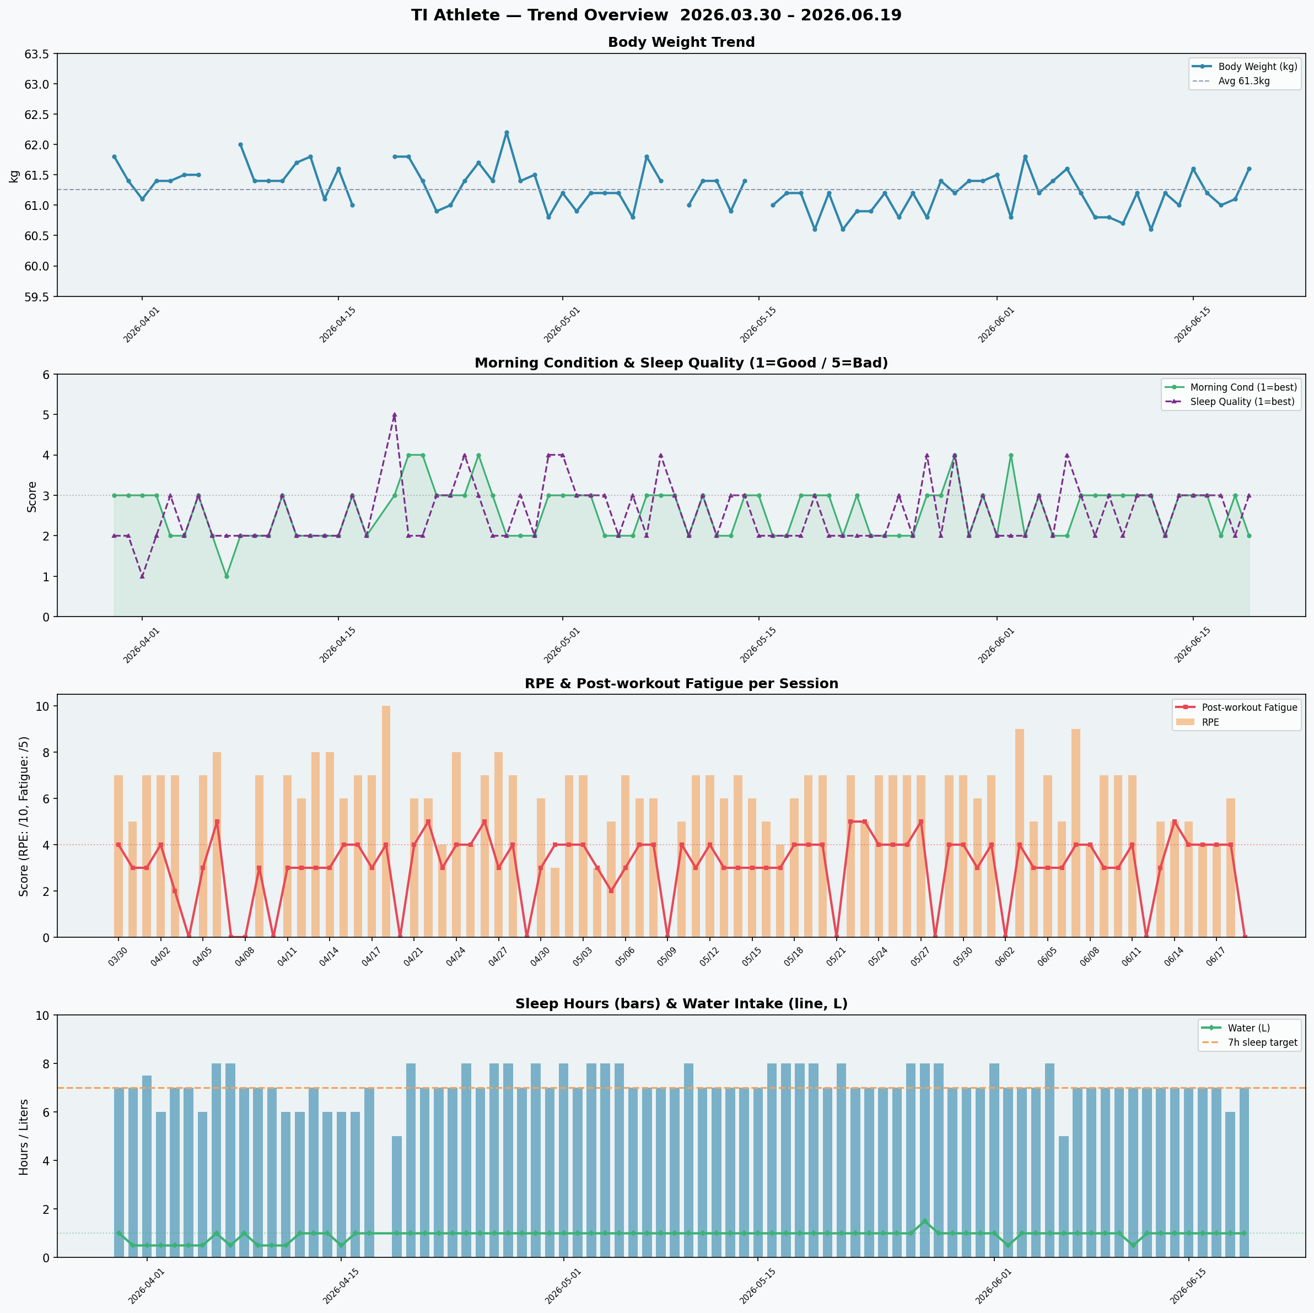
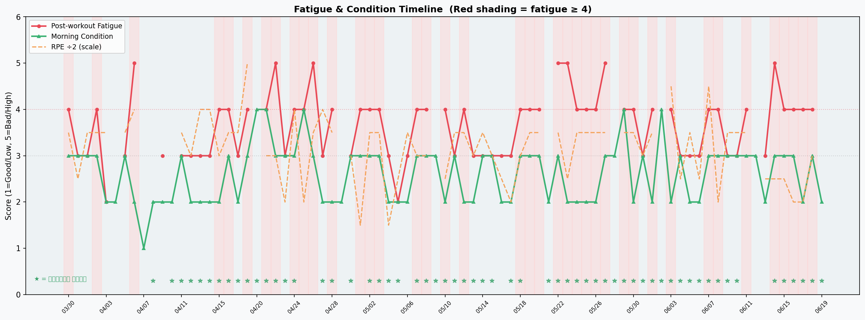
トレンドグラフ（時系列）
2026.03.30 – 2026.06.19 の81日間のデータを可視化しています。

⑤ 関連性ヒント

行動とパフォーマンスの関連性（TI選手 専用分析）
「差」の絶対値が0.3以上なら傾向として注目に値します。今期間はデータ量が多い（81日）ため、小さな差でも一定の信頼性があります。

観点 | A群条件 | A群平均 | B群条件 | B群平均 | 差(B-A) | 解釈
練習後補食 → 当日の運動後疲労 | 補食「いいえ」 | 3.61 | 補食「はい」 | 3.67 | +0.06 | 差は0.06と小さい。補食の有無より「何を食べたか」の内容が重要かもしれません。補食の質（タンパク質量）を記録することで、より詳細な分析ができます。
水分摂取量 → 当日の運動後疲労 （※交絡注意） | 水分<1000ml | 3.22 | 水分≥1000ml | 3.72 | +0.49 | 水分が多い日に疲労が高い(3.72 vs 3.22)のは、ハードな練習日に水分を多く飲むという交絡が原因の可能性が高いです。休養日の水分摂取も意識的に増やすことが熱中症予防に有効です。
前日RPE≥7 → 翌朝の起床時コンディション | 前日RPE<7 | 2.67 | 前日RPE≥7 | 2.51 | -0.15 | 高強度練習翌朝のコンディションが良い(2.51 vs 2.67)のは、高RPEの日は調子が良い日に行う傾向があるためと考えられます。RPE高い日の前日の行動（補食・睡眠）を振り返ると良いヒントが見つかるかもしれません。
睡眠時間7.5h以上 → 翌日の運動後疲労 | 睡眠<7.5h | 3.65 | 睡眠≥7.5h | 3.63 | -0.02 | 睡眠時間と翌日疲労の差はほぼゼロ(3.63 vs 3.65)。睡眠の「量」より「質」が重要である可能性があります。睡眠の質スコア（平均2.6）の改善に取り組むと良いでしょう。

